A地勢・気象
地勢・気象

和歌山県は、近畿地方の南につきでた紀伊半島の南西部にあって、北は大阪府、東は奈良県と三重県に接し、南は熊
野灘に面し､西は紀伊水道をはさんで徳島県と向かい合っている。
東西約94㎞、南北約106㎞に及び、総面積は4,725k㎡で、国土の1.25％を占めている。面積の大部分は紀伊山系を中
心とする1000ｍ前後の山岳地帯で、護摩壇山、高野山、那智山といった古代から親しまれた山々などが多い。平野は少
なく、紀の川流域の和歌山平野と、有田川・日高川下流に小さい平野があるだけとなっている。
海岸線は総延長651.9kmに及ぶリアス海岸で、とりわけ潮岬を中心とした県南部の海岸は、黒潮に洗われ景勝に富ん
でいる。
気候は、北部が日照時間が長く降水量が少ない瀬戸内気候区で、南部は黒潮の影響を受けて温暖で雨が多く、台風
の進路に当たっている。

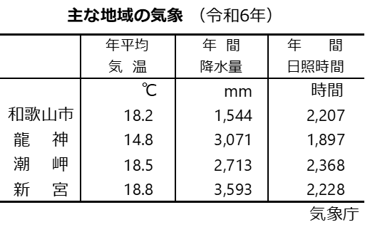

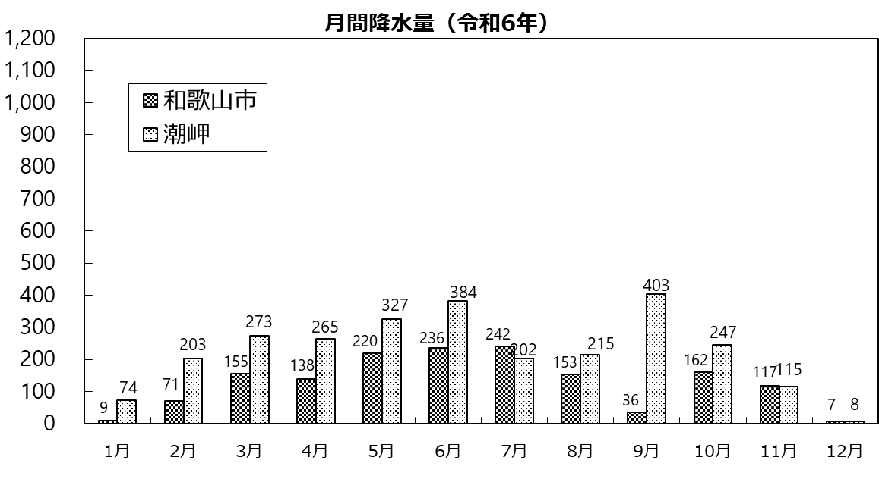
mm

気象庁

気象庁

B人口
人 口

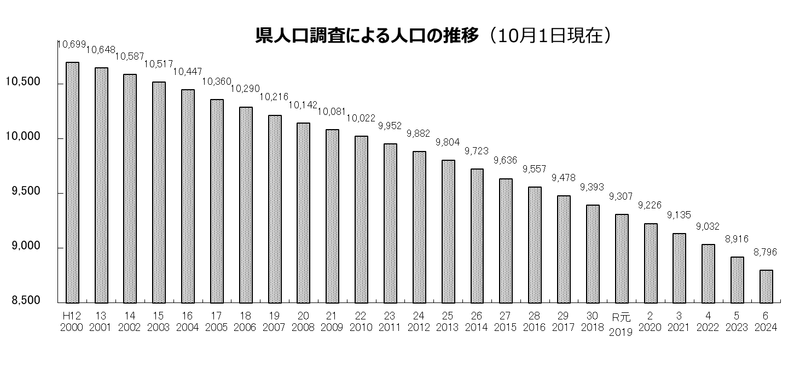
百人

県調査統計課「県人口調査」
総務省「国勢調査報告」

0

注：国勢調査結果に基づき、令和元（2019）年までは補間補正をしている。
注：「県勢編」の「6.総人口」(総務省推計人口）との人口の差異は、調査方法の違いによる。

令和6年10月1日現在の県の人口は、87万9,617人(「和歌山県人口調査」)
平成8年以降人口減少が続いている。減少幅は、転出超過の継続に加え自然減の拡大により、拡大傾向にある。

国勢調査による県人口の推移 （10月1日現在）
 |  |  |  |  |  |  |  | （令和5年、6年は「県人口調査」） |  |  | 単位：人
 |  | 総 数
 |  |  | 和歌山市 | 海南市 | 橋本市 | 有田市 | 御坊市 | 田辺市 | 新宮市 | 紀の川市 | 岩出市

 | 昭和55 1980 | 1,087,012 | 400,802 | 52,530 | 35,919 | 35,683 | 30,398 | 69,575 | 39,993 | － | －
 | 60 1985 | 1,087,206 | 401,352 | 50,779 | 40,483 | 35,401 | 30,450 | 70,835 | 38,231 | － | －

 | 平成２ 1990 | 1,074,325 | 396,553 | 48,596 | 46,594 | 34,810 | 29,133 | 69,859 | 35,925 | － | －
 | ７ 1995 | 1,080,435 | 393,885 | 47,195 | 53,469 | 34,283 | 28,510 | 70,246 | 34,134 | － | －
 | 12 2000 | 1,069,912 | 386,551 | 45,507 | 55,071 | 33,661 | 28,034 | 70,360 | 33,133 | － | －
 | 17 2005 | 1,035,969 | 375,591 | 57,744 | 53,929 | 32,143 | 27,053 | 82,499 | 33,790 | － | －
 | 22 2010 | 1,002,198 | 370,364 | 54,783 | 66,361 | 30,592 | 26,111 | 79,119 | 31,498 | 65,840 | 52,882
 | 27 2015 | 963,579 | 364,154 | 51,860 | 63,621 | 28,470 | 24,801 | 74,770 | 29,331 | 62,616 | 53,452

 | 令和２ 2020 | 922,584 | 356,729 | 48,369 | 60,818 | 26,538 | 23,481 | 69,870 | 27,171 | 58,816 | 53,967
 | 5 2023 | 891,620 | 348,446 | 45,974 | 58,713 | 25,022 | 22,329 | 66,415 | 25,700 | 57,209 | 54,041
 | 6 2024 | 879,617 | 344,941 | 45,287 | 57,839 | 24,522 | 21,815 | 65,250 | 25,149 | 56,682 | 53,920

 |  | 郡 部 計
 |  |  | 海草郡 | 那賀郡 | 伊都郡 | 有田郡 | 日高郡 | 西牟婁郡 | 東牟婁郡

 | 昭和55 1980 | 422,112 | 33,037 | 86,343 | 56,122 | 57,159 | 69,057 | 72,136 | 48,258
 | 60 1985 | 419,675 | 31,476 | 92,497 | 54,645 | 56,496 | 68,286 | 70,678 | 45,597

 | 平成２ 1990 | 412,855 | 30,009 | 97,972 | 52,013 | 55,204 | 66,328 | 68,819 | 42,510
 | ７ 1995 | 418,713 | 28,817 | 110,352 | 50,959 | 54,505 | 65,083 | 68,264 | 40,733
 | 12 2000 | 417,595 | 27,253 | 118,223 | 47,771 | 53,334 | 64,146 | 67,659 | 39,209
 | 17 2005 | 373,220 | 11,643 | 118,696 | 44,418 | 51,453 | 57,682 | 43,710 | 45,618
 | 22 2010 | 224,648 | 10,391 | － | 27,168 | 48,086 | 54,602 | 42,233 | 42,168
 | 27 2015 | 210,504 | 9,206 | － | 24,721 | 45,785 | 51,544 | 40,649 | 38,599

 | 令和２ 2020 | 196,825 | 8,256 | － | 22,793 | 43,161 | 48,661 | 39,183 | 34,771
 | 5 2023 | 187,771 | 7,672 | － | 21,449 | 41,449 | 46,418 | 38,405 | 32,378
 | 6 2024 | 184,212 | 7,463 | － | 21,149 | 40,690 | 45,550 | 37,802 | 31,558

 |  | 注：平成17年、22年の各市・郡の計は国勢調査時（10月1日現在）までの市町村合併を反映したもの

C県民経済計算
県 民 経 済 計 算

県(国)民経済計算主要指標

経済成長率の推移

日本経済の動向

 | 令和3年度の国内総生産（支出側）は、名目が前年度比＋2.4％の550兆5,304億円に、実質は同＋2.5％の540兆7,961億円となった。また、一人当たり国民所得については前年度から18万円増加し、315万5千円となった。

和歌山県経済の動向

 | 令和3年度の県民経済計算について、生産面を見ると、第一次産業の総生産額は、水産業の産出額が増加するなどすべての産業が前年度を上回った。続いて、第二次産業の総生産額は、製造業において食料品、はん用･生産用･業務用機械、一次金属などの産出額が増加したため、全体として前年度を上回る形となった。そして第三次産業の総生産額については、電気業や卸売業、専門･科学技術､業務支援サービス業などの総生産額が増加したことなどから、全体でみても増加となった。 次に、分配面では、雇用者報酬、財産所得及び企業所得の全てが増加し、県民所得は増加となった。 最後に、支出面については、主に民間最終消費支出や県内総資本形成が押し上げに寄与したことで県内総生産が増加した。 その結果、令和3年度の県内総生産は、名目で前年度比＋4.0％の3兆7,651億円と増加し、実質も同＋4.7％の3兆6,222億円と増加した。また、一人当たり県民所得については前年度よりも32万円増加し、308万4千円となった。

D労働
労 働

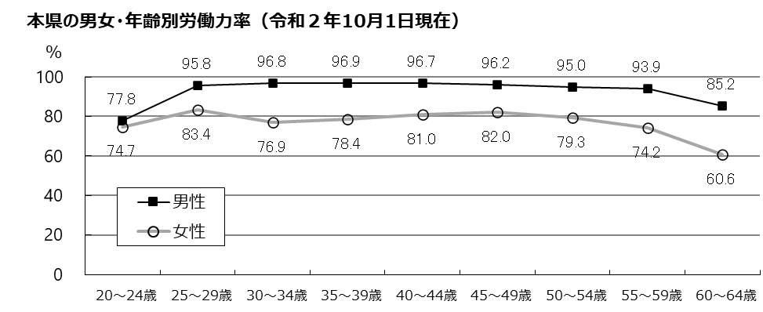

（不詳補完値）

総務省統計局「国勢調査」

（不詳補完値）
総務省統計局「国勢調査」
令和2年10月1日現在、県内に居住する15歳以上就業者数は46万3,096人で、平成27年調査か
らの5年間に1,983人（0.4％）増加している。男女別には、男性が1.5％減少し25万135人に、
女性が2.8％増加し21万2,961人となっている。65歳以上の就業者数は、17.4％増加し8万1,020人
で、全就業者の17.5％（全国14.3％）を占めている。
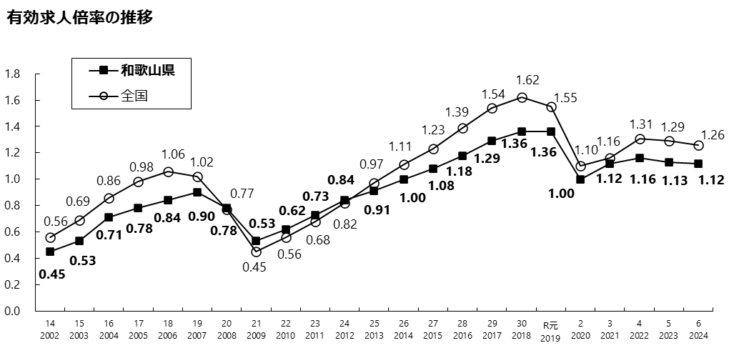
倍

年度

厚生労働省「職業安定業務統計」

令和６年度の和歌山県の有効求人倍率は、前年度比0.0１ポイント下落し1.1２倍となっている。

E事業所・従業者
事業所・従業者数

産業別事業所数・従業者数（非農林漁業のうち民営分）

総務省・経済産業省「令和3年経済センサス-活動調査」

産業別事業所数・従業者数（非農林漁業のうち民営分）
 |  | 令和3(2021) 年6月1日
 |  | 事業所数 | 従業者数
 |  |  |  | 男 | 女
 |  |  | 人 | 人 | 人
 | 非農林漁業総数 | 45,001 | 374,965 | 197,301 | 173,815

 | 鉱業，採石業，砂利採取業 | 7 | 103 | 83 | 20
 | 建設業 | 4,235 | 24,952 | 20,030 | 4,901
 | 製造業 | 3,526 | 60,800 | 41,727 | 19,073
 | 電気・ガス・熱供給・水道業 | 68 | 1,308 | 1,220 | 88
 | 情報通信業 | 268 | 2,870 | 1,806 | 1,040
 | 運輸業，郵便業 | 922 | 20,916 | 17,174 | 3,742
 | 卸売業，小売業 | 11,385 | 77,638 | 37,044 | 39,720
 | 金融業，保険業 | 723 | 9,579 | 3,993 | 5,451
 | 不動産業，物品賃貸業 | 2,787 | 9,502 | 4,734 | 4,765
 | 学術研究，専門・技術サービス業 | 1,634 | 8,472 | 5,633 | 2,838
 | 宿泊業，飲食サービス業 | 5,221 | 33,631 | 12,806 | 20,487
 | 生活関連サービス業，娯楽業 | 3,959 | 14,645 | 6,462 | 7,881
 | 教育，学習支援業 | 1,362 | 10,513 | 4,636 | 5,877
 | 医療，福祉 | 4,361 | 67,999 | 19,961 | 45,921
 | 複合サービス事業 | 436 | 5,166 | 3,087 | 2,079
 | サービス業（他に分類されないもの） | 4,107 | 26,871 | 16,905 | 9,932

※事業所数・従業者数は、事業内容等不詳の事業所を除く
※従業者数の合計は、男女別の不詳を含む

令和3年6月1日現在、県内の事業所（非農林漁業のうち民営分）は4万5,001事業所で、従業者数は、37万
4,965人となっている。
産業別には、事業所数では卸売業，小売業が1万1,385事業所で最も多く、次いで、宿泊業，飲食サービス
業が5,221事業所となっている。
従業者数では卸売業，小売業が7万7,638人で最も多く、次いで医療，福祉が6万7,999人となっている。

F観光
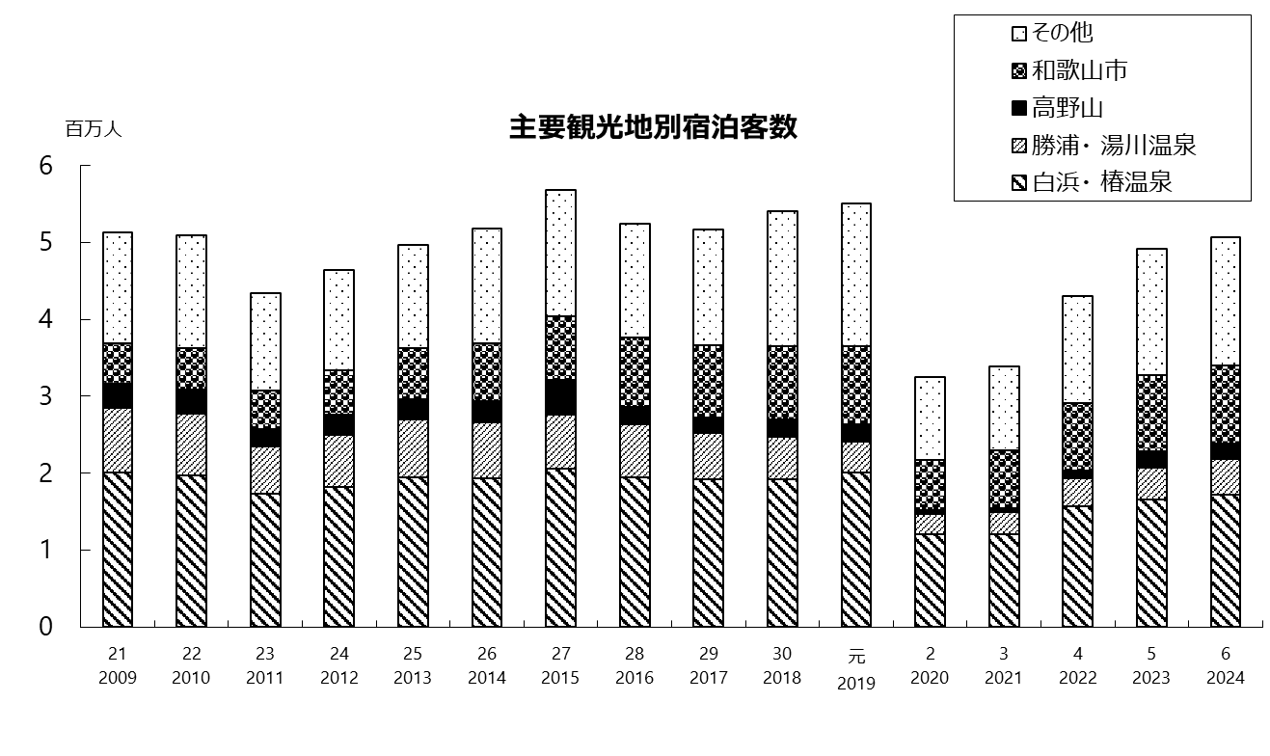
観 光

主要観光地別宿泊客数
 | 白浜・椿温泉 | 勝浦・湯川温泉 | 和歌山市 | 高野山 | その他
 | 1 | 1 | 1 | 1 | 1

年

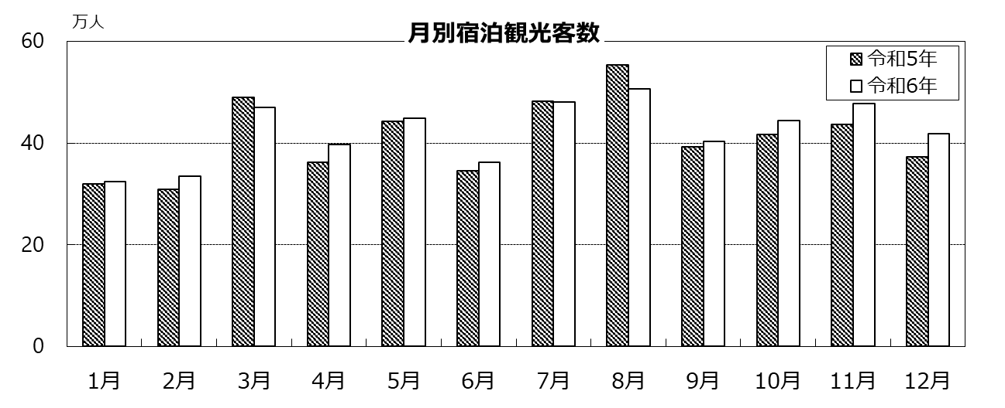
平成22年 月別宿泊観光客数
 | 1

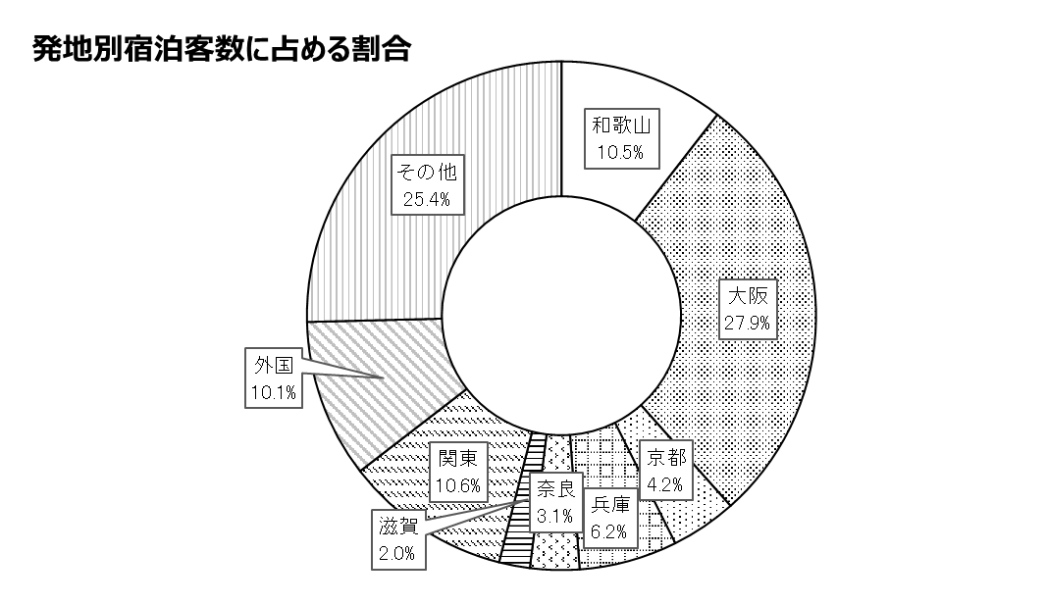

令和6年
宿泊観光客数
506.4万人

県観光振興課「観光客動態調査」によると、令和6年の宿泊観光客数は、約506.4万人（対前年比102.9％）と、前年より増加
した。宿泊客数約506.4万人のうち、県内から約53.2万人（前年比88.2％）、県外から約453.2万人（前年比104.9％）となって
いる。構成比では近畿5府県からが43.4％と最も多い。また、外国人宿泊客数は前年の約38.3万人から約51.0万人（前年比
133.2%）に増加した。

G家計・物価
家計・物価

１世帯当たりの家計資産額
 |  |  | （令和元年10月末） |  |  |  |  | 単位:万円

 |  | 総 数 | 金融資産 | 貯 蓄 現在高 | 負 債 現在高 | 住宅・宅地 | 宅地 | 住宅
 | 和歌山県 | 2,203 | 925 | 1,206 | 281 | 1,278 | 957 | 321

 | 全 国 | 2,834 | 824 | 1,280 | 456 | 2,010 | 1,614 | 396

 |  |  |  |  | 総務省統計局「全国家計構造調査報告」

令和6年平均の和歌山市消費者物価指数は前年比2.2％上昇し、2020年を100とした総合指数で106.2となっている。

住 宅

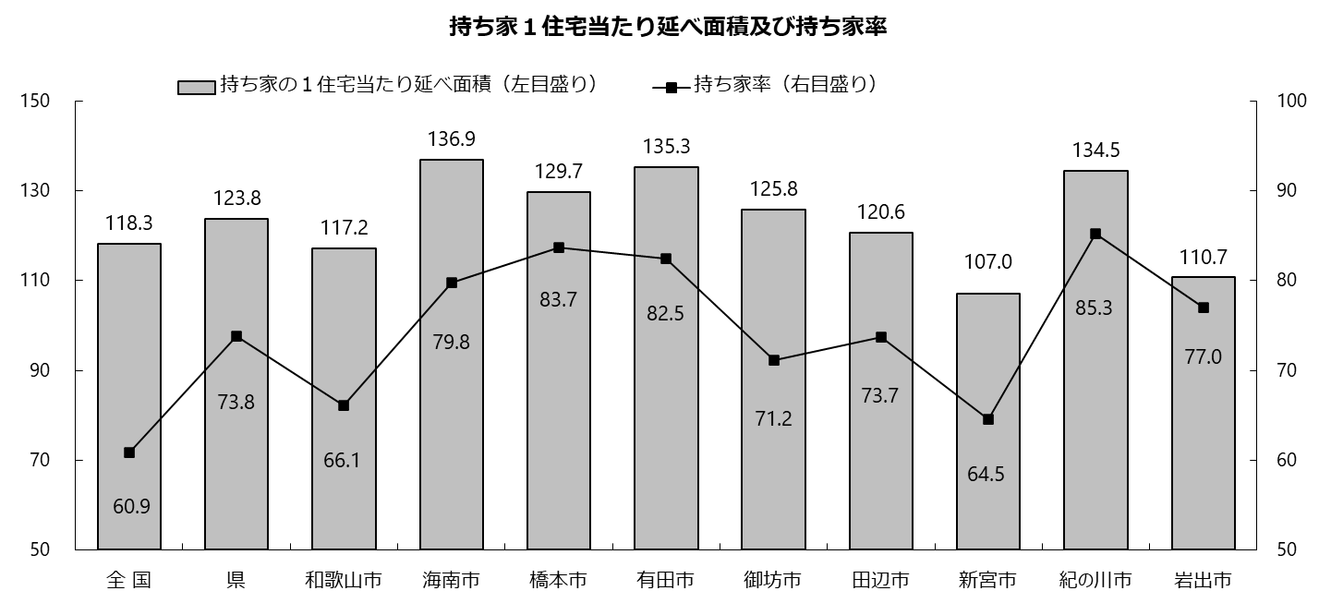
（％）
（㎡）

0
0

総務省統計局「住宅・土地統計調査」

住宅・土地統計調査によると、令和５年10月1日現在の県内の住宅数は49万5,600戸で5年前の前回調査に比べ10,400戸
（2.1％）増加した。住宅の内訳をみると、居住世帯がある住宅は38万6,600戸、空き家、別荘地等の居住世帯のない住宅が
10万9,000戸となっている。
世帯が居住する住宅のうち持ち家住宅は28万5200戸で、持ち家率は73.8％となり前回調査の73.0％から0.8ポイント上昇した。

Ｈ保健・衛生・安全
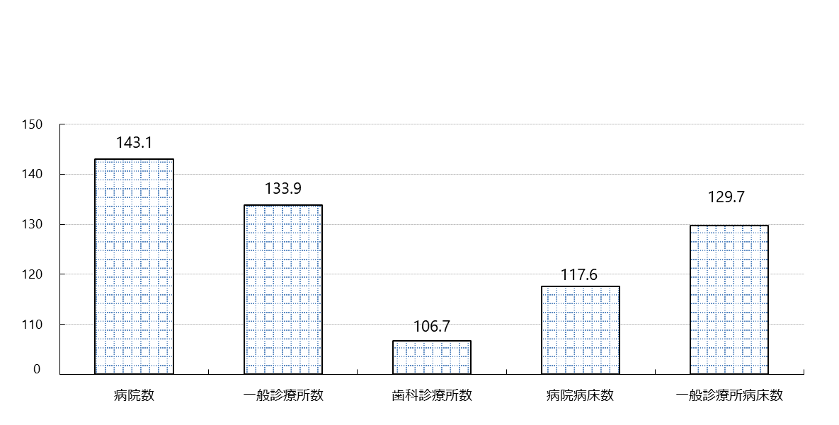
保健・衛生

人口１０万人当たりの
医療水準
（令和5年10月1日現在）
全国平均＝100

厚生労働省「医療施設調査」

令和5年においては、すべての項目で全国水準より高くなっている。特に、「病院数」「一般診療所数」
「一般診療所病床数」が多い。
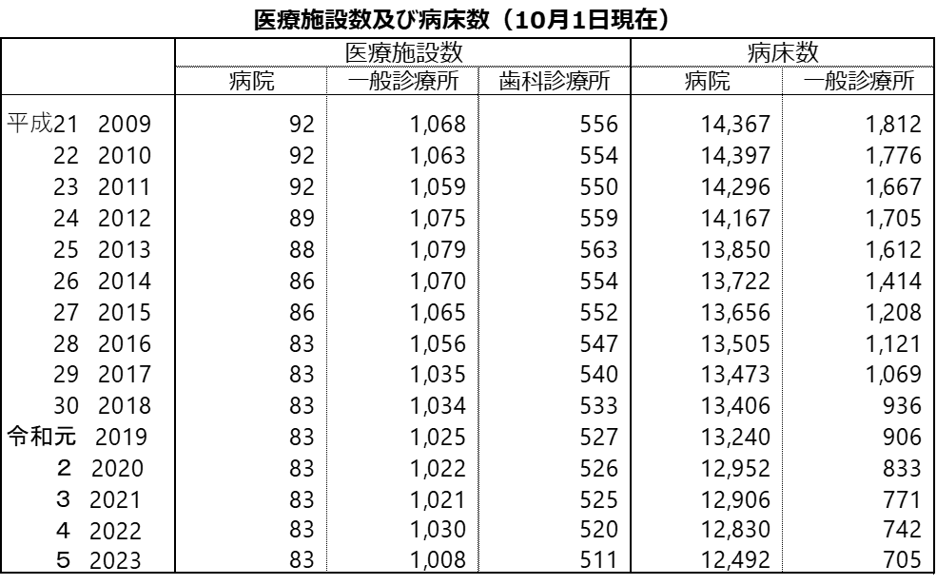

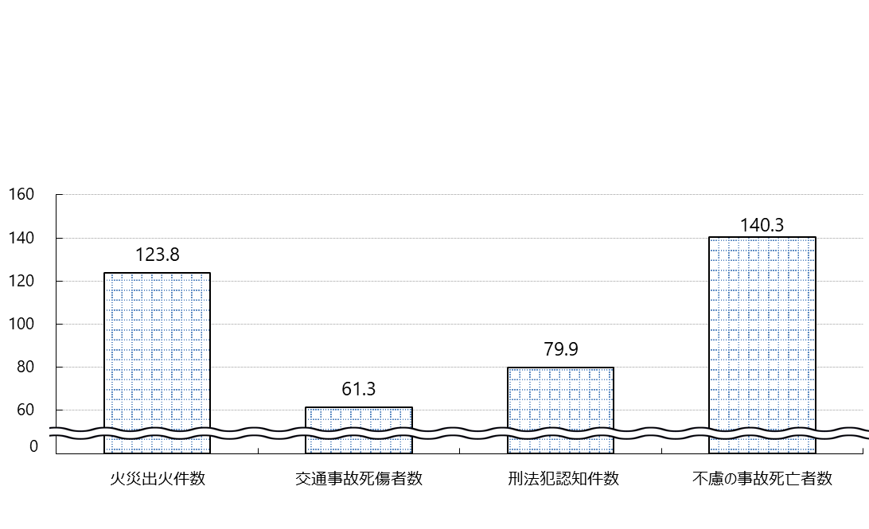

厚生労働省「医療施設調査」
安 全

災害・事故・犯罪の状況
（令和5年）
火災出火・交通事故・不慮の事故は、人口10万人当たり
刑法犯罪認知件数は、人口千人当たり
全国＝100

総務省統計局「社会生活統計指標」
火災出火件数、不慮の事故の死亡者数において、全国水準を上回っている。
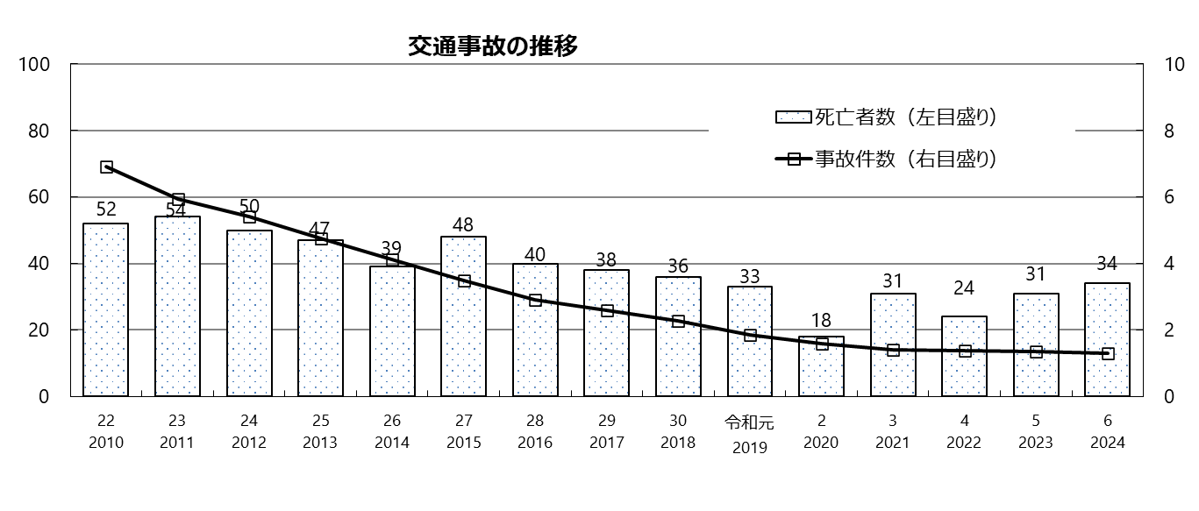
人
千件

県警察本部「交通年鑑」
（年）
県内の令和6年の交通事故発生件数は、前年より66件減の1,289件となった。
死亡者数については、前年より3人増の34人となった。

I教育
教 育

千人
児童及び生徒数
（令和6年5月1日現在）
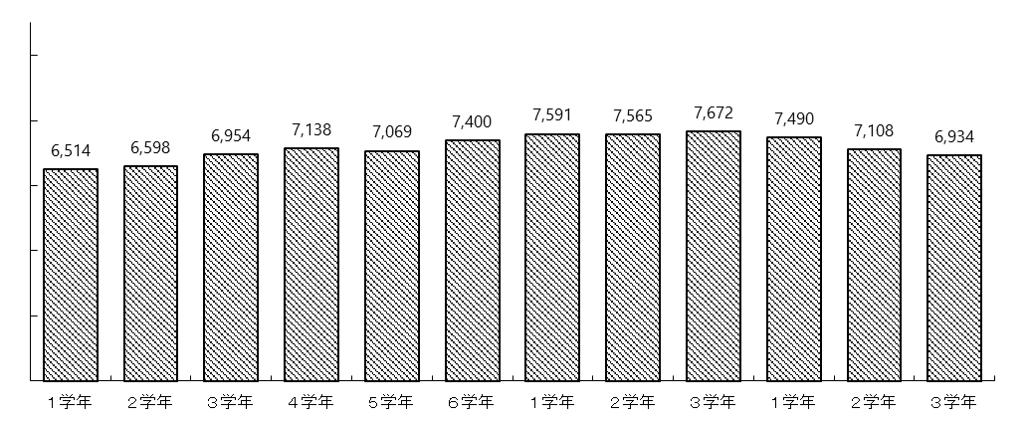
10

8

6

4
小 学 校
中 学 校
高等学校（全日制(本科)）
2

0

（注）小学校の児童数には義務教育学校１～６年の児童数、中学校の生徒数には義務教育学校７～９年の生徒数を含む。
文部科学省「学校基本調査」

令和6年5月1日現在、県内の小学校数は238校で児童数は41,121人となり、前年より1,043人（2.5％）減少し、昭和56年の10万6,823人をピークに、翌年から年々減少が続いている。また、中学校・高等学校においても、生徒数は減少の傾向にある。

文部科学省「学校基本調査」

令和6年3月の高等学校（全日制・定時制）卒業者は7,074人で、前年より215人（2.9％）減少している。進路別にみると、大学・短大等への進学者が最も多く4,045人で57.2％を占め、次いで専修学校等への入学者及び進学者が1,397人で19.7％、就職進学者を除く就職者が1,247人で17.6％となっている。

